作成見本
作成見本
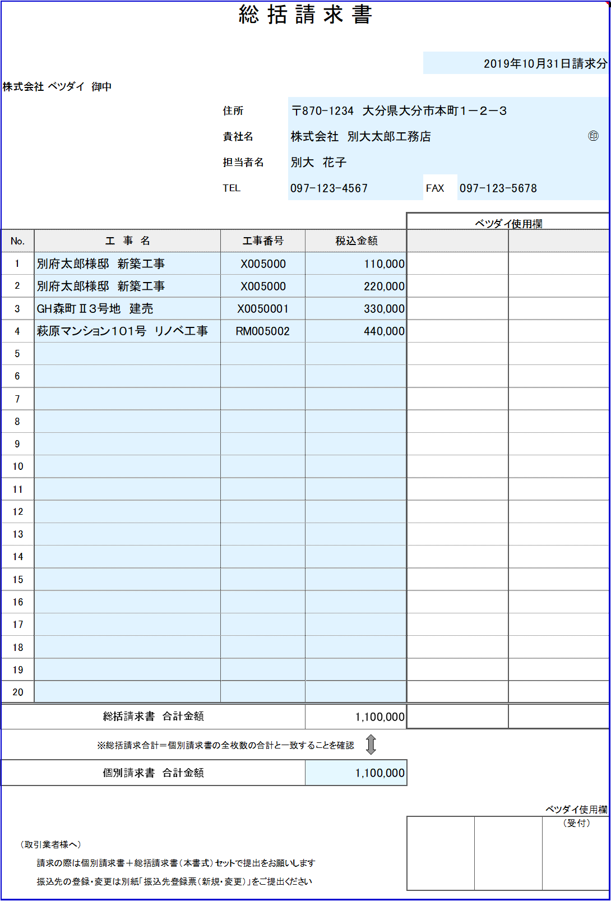
個別請求書
別府太郎様邸 新築工事 ￥110,000-

個別請求書
別府太郎様邸 新築工事 ￥220,000-

※上記例のように、
「同一の現場で２枚の個別請求書を送付する場合」は２行に分けて記載

個別請求書
GH森町Ⅱ３号地 建売 ￥330,000-

個別請求書
萩原マンション１０１号 リノベ工事
￥440,000-

